Лист1
Артикул | Описание | Фото | Размер | Фасовка | Цена при заказе от |  |  | Заказ
 |  |  |  |  | 200 тыс. руб. | 80 тыс. руб. | 5 тыс. руб.
Стамески
103.06 | Набор стамесок *X-PERT* 4шт. (6мм,12мм,19мм,25мм) |  | XP-202150 | 2/40 | 557 | 591 | 626 |  | Акция!
Ножи / Лезвия / Скребки
110.12 | Нож строительный *X-PERT* №815 черное лезвие 18мм (железный корпус,1 лезвие) |  | 18мм | 24/144 | 91 | 96 | 102
110.40 | Нож строительный *X-PERT NEW* №СК-187 ширина лезвия 18мм (3 лезвий) |  | 18мм | 24/144 | 47.3 | 50.2 | 53.2
110.42 | Нож строительный складной *X-PERT* (с запаской 5 трапециевидных лезвий) |  | 18мм | 24/144 | 95 | 101 | 107
110.50 | Скребок *X-PERT* (с запаской 5 лезвий) |  | 150мм | 12/240 | 88 | 93 | 98
110.93 | Лезвия для ножа *X-PERT* (10шт.) |  | 18мм | 20/300 | 18.8 | 19.9 | 21.1
110.96 | Лезвия для ножа черные *X-PERT* (10шт.) |  | 18мм | 10/200 | 22.2 | 23.5 | 25.0
110.94 | Лезвия для ножа *X-PERT* (10шт.) |  | 25мм | 10/200 | 52.0 | 55.1 | 58.4
110.98 | Лезвия для ножа черные *X-PERT*(10шт.) |  | 25мм | 10/120 | 66.4 | 70.3 | 74.6
Зажимной инструмент
105.97 | Зажим ручной с фиксатором *X-PERT* |  | 10*250мм | 6/60 | 196 | 208 | 221
105.98 | Зажим ручной с фиксатором *X-PERT* (с пластиковой ручкой) |  | 10*250мм | 6/60 | 240 | 254 | 270
105.91 | Зажим сварочный *X-PERT* тип С |  | 9*225мм | 6/60 | 242 | 256 | 272
105.90 |  |  | 11*280*72мм | 6/48 | 280 | 297 | 315
105.92 |  |  | 14*350мм | 6/24 | 449 | 476 | 504
105.93 |  |  | 18*450мм | 6/24 | 523 | 554 | 587
105.103 | Набор зажимов сварочных тип С 3в1 *X-PERT* | 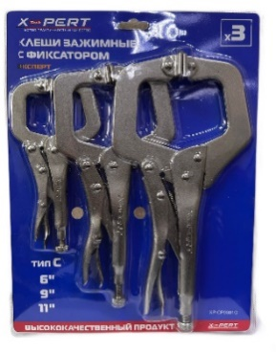 | (6,9,11) | 6/24 | 941 | 998 | 1058
105.102 | Набор зажимов ручных с фиксатором 3в1 *X-PERT* (с прорезиненной ручкой) | 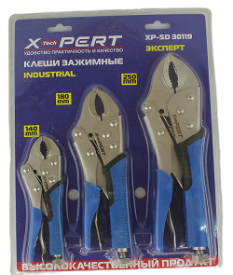 | (140/180/250мм) | 1/24 | 647 | 686 | 727
105.101 | Набор зажимов ручных с фиксатором 3в1 *X-PERT* | 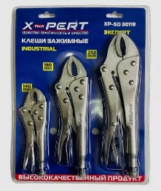 | (140/180/250мм) | 6/24 | 577 | 612 | 649
Ключи разводные и газовые
102.110 | Ключ разводной сантехнический *X-PERT* (комбинированная ручка / подвесной) |  | 6*150х34мм | 6/60 | 330 | 350 | 371
102.111 |  |  | 8*200х40мм | 6/60 | 399 | 423 | 449
102.112 |  |  | 10*250х50мм | 6/48 | 588 | 623 | 661
102.113 |  |  | 12*300х60мм | 6/36 | 948 | 1005 | 1065
102.22 | Клещи *X-PERT* (подвесные) |  | 8*200мм | 6/60 | 235 | 249 | 264
102.23 |  |  | 10*250мм | 6/60 | 259 | 274 | 291
102.24 |  |  | 12*300мм | 8/40 | 368 | 390 | 414
102.118 | Клещи с кнопкой *X-PERT* (подвесные) |  | 7*175мм | 10/100 | 293 | 310 | 329
102.125 |  |  | 8*200мм | 10/80 | 245 | 260 | 276
102.26 |  |  | 10*250мм | 6/60 | 301 | 319 | 338
102.27 |  |  | 12*300мм | 8/40 | 391 | 415 | 439
102.119 |  |  | 16*400мм | 4/24 | 962 | 1019 | 1080
102.72 | Ключ накидной *X-PERT Poseidon* (2 шт.) |  | 14-30 / 30-60мм | 6/20 | 589 | 625 | 662
102.93 | Ключ-трещотка флажковая *X-PERT* (подвисной) |  | 150мм/ 1/4 | 6/120 | 146 | 155 | 164 |  | Акция!
400.12 | Набор инструмента в кейсе *X-PERT* №90029 (ключ т-образный,отвертка трещетка,набор бит и головок) |  | 29 шт. | 1/20 | 518 | 550 | 582 |  | Акция!
Ключи имбусовые
120.41 | Ключи имбусовые *X-PERT* шестигранник 9шт |  | средние | 12/60 | 167 | 177 | 187 |  | Акция!
120.44 | Ключи имбусовые *X-PERT* звёздочки 9шт |  | средние | 12/60 | 167 | 177 | 187 |  | Акция!
120.45 |  |  | большой | 12/60 | 202 | 214 | 226 |  | Акция!
120.100 | Ключи имбусовые *X-PERT ECO* шестигранник 9шт |  | средний | 2/60 | 125 | 133 | 141 |  | Акция!
120.102 |  |  | малые | 2/72 | 97 | 103 | 109 |  | Акция!
Буры / Коронки / Метчики / Сверла
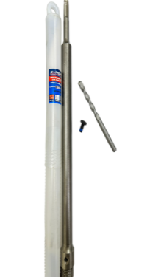
114.53 | Хвостовик для коронки по бетону *X-PERT* (3 предмета) |  | 350мм | 10/50 | 228 | 242 | 256
114.58 |  |  | 500мм | 10/30 | 310 | 329 | 349
114.59 |  |  | 600мм | 5/20 | 372 | 395 | 418
114.68 |  |  | 800мм | 5/20 | 517 | 548 | 580
114.33 | Коронка бурильная цилиндрическая *X-PERT* (в индивидуальной упаковке) |  | 40мм | 1/100 | 162 | 172 | 182 |  | Акция!
114.35 |  |  | 70мм | 1/100 | 246 | 261 | 276 |  | Акция!
114.115 | Коронка алмазная по керамике *X-PERT* |  | 110мм | 1/60 | 359 | 380 | 403 |  | Акция!
114.114 |  |  | 70мм | 1/60 | 154 | 164 | 173 |  | Акция!
114.111 |  |  | 60мм | 1/60 | 133 | 141 | 149 |  | Акция!
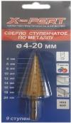
114.23 | Сверло ступенчатое по металлу *X-PERT* |  | 4-12. | 1/60 | 132 | 140 | 148 |  | Акция!
114.21 |  |  | 4-32. | 10/100 | 190 | 202 | 214
114.100 |  |  | 4-40. | 10/60 | 348 | 369 | 391
112.57 | Набор кольцевых пил по дереву в кейсе *X-PERT* |  | 16 пред. | 5/30 | 385 | 408 | 433
114.91 | Набор метчиков и плашек *X-PERT* |  | 20 пред. | 6/24 | 606 | 643 | 681
114.92 |  |  | 40 пред. | 5/20 | 1005 | 1065 | 1129
114.97 | Набор клуппов резьбонарезной трубный с трещоткой (1/4,1/2, 3/4,1) |  | 6 пред. | 1/4 | 2353 | 2495 | 2644
Биты,насадки,адаптеры
101.36 | Набор адаптеров для торцевых головок *X-PERT* 3 шт. |  | 1/2,1/4,3/8 дюйма | 10/200 | 94 | 99 | 105
101.06 | Биты круглые *X-PERT* 8мм. 5 шт. (8х65) | 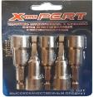 | 5шт. | 10/200 | 91 | 96 | 102
101.41 | Набор бит и насадок 25 предметов в кейсе *X-PERT* №XP-70730T | 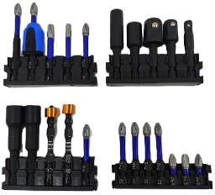 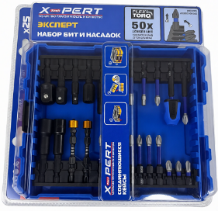 |  | 1/20 | 669 | 709 | 752
Измерительный инструмент
120.93 | Рулетка противоударная *X-PERT NEW* (прозрачная) | 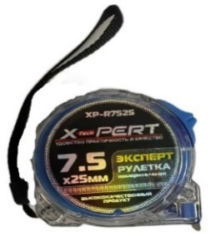 | 3м*19мм | 12/180 | 69 | 73 | 78 |  | Акция!
120.94 |  |  | 5м*19мм | 12/120 | 104 | 110 | 116 |  | Акция!
120.82 | Рулетка *X-PERT-MASTER* №508 (автостоп,прорезиненная) |  | 7,5м*25мм | 6/60 | 194 | 206 | 218 |  | Акция!
120.05 | Рулетка *X-PERT-PROFI* №208 (автостоп,прорезиненная) |  | 3м*16мм | 12/120 | 79 | 83 | 88
120.06 |  |  | 5м*25мм | 12/120 | 136 | 144 | 153
120.07 |  |  | 7,5м*25мм | 6/60 | 186 | 197 | 209
120.08 |  |  | 10м*25мм | 6/60 | 227 | 240 | 255
121.19 | Уголок алюминиевый *X-PERT* (1 глаз.) |  | 50см | 12/60 | 259 | 274 | 291
121.30 | Угломер-квадрант *X-PERT* | 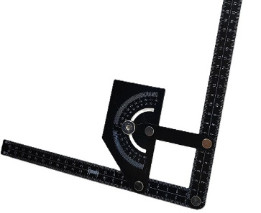 | 230-500мм | 5/50 | 255 | 270 | 286
120.58 | Мерная лента геодезическая *X-PERT-MASTER* (пластиковый корпус,штыковая) |  | 30м | 6/24 | 400 | 424 | 450
120.59 |  |  | 50м | 6/24 | 491 | 520 | 552
120.64 | Мерная лента геодезическая *X-PERT-PROFI* (железный корпус,штыковая) | 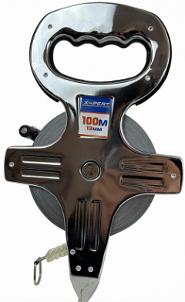 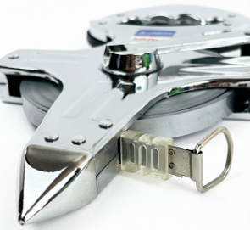 | 50м*13мм | 6/24 | 580 | 615 | 652
120.65 |  |  | 100м*13мм | 6/24 | 866 | 918 | 973
122.80 | Штангенциркуль *X-PERT* (деления 0,02 мм, металлический, в кейсе) | 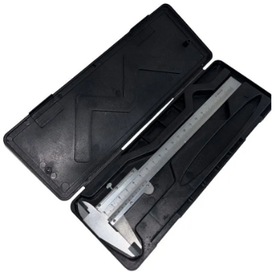 | 150мм | 10/100 | 232 | 246 | 261
Ножовки / Пилы
111.25 | Пила по дереву *X-PERT* (деревянная прорезиненная ручка) |  | 400мм | 6/48 | 208 | 220 | 233
111.26 |  |  | 450мм | 6/48 | 228 | 242 | 256
111.27 |  |  | 500мм | 6/48 | 229 | 243 | 258
111.08 | Пила со стуслом *X-PERT* (пластиковая ручка) |  | 140х300мм | 10/30 | 317 | 336 | 356
111.93 | Пила по пенобетону *X-PERT* |  | 600мм | 6/24 | 421 | 446 | 473
111.91 |  |  | 700мм | 12/48 | 486 | 515 | 546
Газовые горелки / Газовые плиты / Бензиновые горелки
154.27 | Газовая плита-мини *X-PERT* |  | №202 | 1/50 | 375 | 397 | 421 |  | Акция!
154.20 | Бензиновая горелка *X-PERT* | 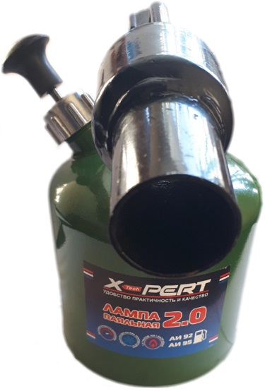 | 1,5л | 1/8 | 985 | 1044 | 1106
154.21 |  |  | 2л | 1/8 | 1147 | 1215 | 1288
Молотки / Топоры / Гвоздодеры
104.122 | Молоток кованый *X-PERT* (с фиберглассовой ручкой) |  | 200 | 12/72 | 139 | 147 | 156
104.25 |  |  | 300 | 12/72 | 169 | 179 | 189
104.26 |  |  | 500 | 6/48 | 227 | 240 | 255
104.27 |  |  | 800 | 6/36 | 276 | 293 | 311
104.28 |  |  | 1000 | 6/36 | 326 | 346 | 367
104.127 |  |  | 1500 | 3/12 | 0 | 0 | 0
104.128 |  |  | 2000 | 3/12 | 0 | 0 | 0
104.131 | Молоток-гвоздодер *X-PERT* (фиберглассовая ручка) |  | 250 | 6/60 | 193 | 205 | 217
104.10 |  |  | 500 | 6/48 | 236 | 250 | 265
104.121 |  |  | 600 | 6/36 | 273 | 290 | 307
104.19 | Молоток-гвоздодер с фиберглассовой ручкой с магнитом *X-PERT* XP-57500 |  | 500 | 6/48 | 318 | 337 | 358
104.170 | Молоток каменщика ТЕША *X-PERT* (деревянная ручка) |  | 500 | 12/48 | 227 | 240 | 255
104.41 | Монтировка-гвоздодер кованые *X-PERT* |  | 400мм | 1/36 | 194 | 206 | 218
104.37 |  |  | 600мм | 1/24 | 244 | 259 | 274
104.38 |  |  | 750мм | 1/12 | 345 | 366 | 388
104.39 |  |  | 900мм | 1/12 | 394 | 417 | 442
104.62 | Топор кованый *X-PERT* (фиберглассовая ручка) |  | 600 | 6/36 | 384 | 407 | 432
104.67 |  |  | 800 | 6/24 | 475 | 503 | 533
104.68 |  |  | 1000 | 6/24 | 508 | 539 | 571
104.63 |  |  | 1250 | 6/24 | 0 | 0 | 0
104.190 |  |  | 1400 | 6/24 | 0 | 0 | 0
104.115 | Топор-колун *X-PERT* (деревянная ручка) |  | 1000 | 6/24 | 418 | 443 | 470
104.118 | Топор лесника таёжный кованый *X-PERT* (фиберглассовая ручка) |  | 800 | 6/24 | 511 | 542 | 574
104.109 |  |  | 1000 | 6/24 | 529 | 560 | 594
104.88 | Кувалда *X-PERT* (удлиненная фиберглассовая ручка) 300мм |  | 2000 | 3/12 | 441 | 468 | 496
104.84 | Кувалда с фиберглассовой удлиненной ручкой *X-PERT*(900мм) |  | 5000 | 1/4 | 1528 | 1620 | 1717
104.132 | Кувалда *X-PERT-PROFI* (восимигранный боек, фиберглассовая ручка) 900мм |  | 3000 | 1/4 | 1090 | 1155 | 1224
104.133 |  |  | 4000 | 1/4 | 1281 | 1358 | 1440
104.119 |  |  | 5000 | 1/4 | 1629 | 1727 | 1831
104.85 | Кувалда *X-PERT* (короткая фиберглассовая ручка) |  | 1000 | 3/24 | 310 | 329 | 349
104.86 |  |  | 1500 | 3/12 | 407 | 432 | 458
104.87 |  |  | 2000 | 3/12 | 494 | 523 | 555
Диски / Круги / Щетки
135.147 | Бумага наждачная по дереву и металлу *X-PERT* 230х280 мм (набор из 10 листов) | 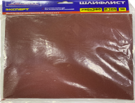 | Р1000 | 10/100 | 83 | 88 | 93
135.110 | Диск зачистной полимерный *X-PERT* (черный) |  | 125мм/22,2мм/1.5см | 5/100 | 152 | 162 | 171
135.112 | Диск зачистной полимерный *X-PERT* (синий) | 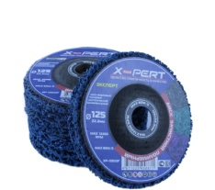 | 125мм/22,2мм/1.5см | 5/100 | 177 | 187 | 199
135.113 | Диск зачистной полимерный *X-PERT* (фиолетовый) |  |  |  | 177 | 187 | 199
135.114 | Диск зачистной полимерный *X-PERT* (оранжевый) |  |  |  | 177 | 187 | 199
135.115 | Диск зачистной полимерный *X-PERT* (зелёный) |  |  |  | 177 | 187 | 199
135.23 | Набор щеток 5 шт. *X-PERT* |  | 5 шт. | 10/60 | 178 | 189 | 200
Заклепочники
116.93 | Заклепочник для алюминиевых заклепок *X-PERT* №XP-1503 |  | 250мм | 8/40 | 239 | 253 | 268
116.92 | Заклепочник для алюминиевых заклепок *X-PERT* №XP-1703 |  |  | 12/36 | 530 | 562 | 596
116.94 | Заклепочник рычажный для алюминиевых заклепок *X-PERT* |  | 450мм | 5/20 | 402 | 426 | 451
116.98 | Заклепочник рычажный для алюминиевых заклепок с контейнером для отработанных заклепок *X-PERT* |  | 450мм | 5/20 | 566 | 600 | 636
Маркеры
144.35 | Маркер-краска *X-PERT* |  | Белый | 144/1296 | 24.5 | 26.0 | 27.5
144.42 |  |  | Черный | 144/1296 | 24.5 | 26.0 | 27.5
144.39 |  |  | Красный | 144/1296 | 24.5 | 26.0 | 27.5
144.41 |  |  | Синий | 144/1296 | 24.5 | 26.0 | 27.5
144.28 | Маркер-краска *X-PERT* |  | Микс 12 расцветок | 144/1296 | 24.5 | 26.0 | 27.5
144.33.1 | Маркер с длинным стержнем *X-PERT* |  | Белый | 100/1200 | 13.3 | 14.1 | 15.0
144.33.2 |  |  | Черный | 100/1200 | 13.3 | 14.1 | 15.0
144.33.3 |  |  | Красный | 100/1200 | 13.3 | 14.1 | 15.0
Пояса и сумки
16.45 | Сумка для инструмента *X-PERT* (рёбра жесткости,наплечный ремень) |  | BT-53 | 5/25 | 672 | 713 | 755
Краскопульты и картушные пистолеты
132.31 | Краскопульт пневматический *X-PERT-PROFI* (с верхним бачком) | 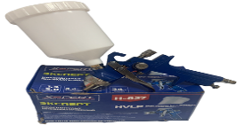 | №-827 | 5/20 | 809 | 858 | 909
132.21 | Пистолет картушный для штукатурки *X-PERT* (3 сопла 4,6,8мм) | 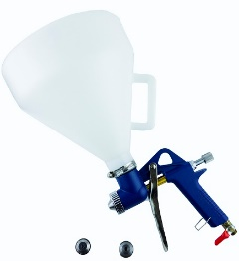 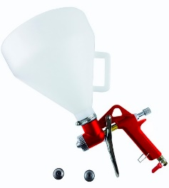 |  | 1/8 | 931 | 986 | 1046
Сварка
122.06 | Угольник магнитный стрелка *X-PERT* | 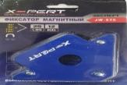 | 25 LBS (12 кг.) | 12/72 | 97 | 103 | 109
122.07 |  |  | 50 LBS (22 кг.) | 12/42 | 154 | 163 | 173
122.08 |  |  | 75 LBS (33 кг.) | 6/24 | 237 | 252 | 267
198.70 | Гнездо-розетка панельное и вилка кабельная 2в1 *X-PERT* | 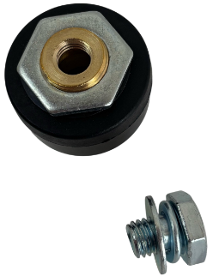 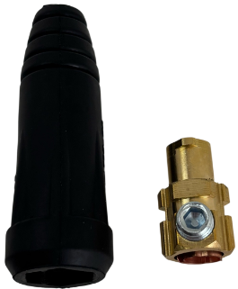 | (сечение 10-25мм) 200А | 5/60 | 113 | 120 | 127
198.71 |  |  | (сечение 35-50мм) 300А | 5/60 | 189 | 200 | 212

